Reporte
 | INFORME RESULTADOS PERIODO 2 LENGUAJE 6Aº año Básico

 | ESTABLECIMIENTO: ESCUELA LAS CAMELIAS
 | CURSO: 4º Letra
 | PROFESOR(A) JEFE: JORGE SOLIS

 | Resultados del curso:
 | Este informe detalla los resultados de la Prueba de Educación Lenguaje realizada el 44 alumnos. Mientras mayor es el número de alumnos presentes, más representativos son los datos
 | Los resultados del curso se muestran en porcentaje de logro, es decir, el número de preguntas buenas dentro del total de la prueba. Para que tenga una noción, las escalas de notas fijan el 60% de logro como equivalente a una nota 4.0

 | Indicador | Extracción explícita | Extracción implícita | Reflexión texto | Funciones gramaticales | Escritura
 | Promedio | 2% | 2% | 2% | 2% | 2%
 | Min | 0% | 0% | 0% | 0% | 0%
 | Max | 100% | 100% | 100% | 100% | 100%

 | Es importante considerar la dispersión dentro del curso. Fijarse en la diferencia entre el máximo y mínimo.

 | A continuación se muestra el rendimiento de los niños y niñas de su curso.

Nº | Nombre |  |  | Extracción explícita | Extracción implícita | Reflexión texto | Funciones gramaticales | Escritura
1 | Aguilar Matamala Benjamín Fernando |  |  | 100% | 100% | 100% | 100% | 100%
2 | Alvarado Alvarado Catalina Andrea |  |  | 0% | 0% | 0% | 0% | 0%
3 | Ancapán Vives Diego Alesandre |  |  | 0% | 0% | 0% | 0% | 0%
4 | Argel Bustamante Carlos Emiliano |  |  | 0% | 0% | 0% | 0% | 0%
5 | Barra Orellana José Víctor Daniel |  |  | 0% | 0% | 0% | 0% | 0%
6 | Barría Gallardo Pía Javiera |  |  | 0% | 0% | 0% | 0% | 0%
7 | Barrientos Vargas Benjamín Albany |  |  | 0% | 0% | 0% | 0% | 0%
8 | Carrasco Meneses Brayan David |  |  | 0% | 0% | 0% | 0% | 0%
9 | Chacon Chacón Tamara Del Pilar |  |  | 0% | 0% | 0% | 0% | 0%
10 | Correa Uribe Mikaela De Jesus |  |  | 0% | 0% | 0% | 0% | 0%
11 | Galindo Gallardo Estefany Macarena |  |  | 0% | 0% | 0% | 0% | 0%
12 | Galindo Márquez José Luis |  |  | 0% | 0% | 0% | 0% | 0%
13 | Gómez Paredes Dafne Carolina |  |  | 0% | 0% | 0% | 0% | 0%
14 | Guzmán Saldivia Carlos Bernardo |  |  | 0% | 0% | 0% | 0% | 0%
15 | Herrera Negrón Pedro Tomás Andrés |  |  | 0% | 0% | 0% | 0% | 0%
16 | Llanquilef Torres Claudio Alexander |  |  | 0% | 0% | 0% | 0% | 0%
17 | Maldonado Marileo Maicol Esteban |  |  | 0% | 0% | 0% | 0% | 0%
18 | Mena Maldonado Noelia Casandra |  |  | 0% | 0% | 0% | 0% | 0%
19 | Molina López Franco Aquiles Eliberto |  |  | 0% | 0% | 0% | 0% | 0%
20 | Molina Meneses Francheska De Lourdes |  |  | 0% | 0% | 0% | 0% | 0%
21 | Montiel Quintul Karla Valentina |  |  | 0% | 0% | 0% | 0% | 0%
22 | Nancuante Burgos Alan Dante |  |  | 0% | 0% | 0% | 0% | 0%
23 | Neumann Téllez Sali Ivania |  |  | 0% | 0% | 0% | 0% | 0%
24 | Ojeda Gadaleta Bastián Osvaldo |  |  | 0% | 0% | 0% | 0% | 0%
25 | Ojeda Serón Catalina Danitza |  |  | 0% | 0% | 0% | 0% | 0%
26 | Olavarría Paillaleve Néstor Nicolás |  |  | 0% | 0% | 0% | 0% | 0%
27 | Olivares Vicencio Giuliano Antonio |  |  | 0% | 0% | 0% | 0% | 0%
28 | Oyarzo González Benjamín Alejandro |  |  | 0% | 0% | 0% | 0% | 0%
29 | Oyarzún Almonacid Constanza Paz |  |  | 0% | 0% | 0% | 0% | 0%
30 | Paredes Paredes Ignacio Andrés |  |  | 0% | 0% | 0% | 0% | 0%
31 | Quintul Ojeda Daniela Del Carmen |  |  | 0% | 0% | 0% | 0% | 0%
32 | Quiroz Pino Felipe Andrés |  |  | 0% | 0% | 0% | 0% | 0%
33 | Reicahuin Almonacid Fernanda Antonia |  |  | 0% | 0% | 0% | 0% | 0%
34 | Rivera Ojeda Clenardo Hernán |  |  | 0% | 0% | 0% | 0% | 0%
35 | Rivera Ojeda Diego Alejandro |  |  | 0% | 0% | 0% | 0% | 0%
36 | San Martín Soto Natacha Romina |  |  | 0% | 0% | 0% | 0% | 0%
37 | Sepúlveda Almonacid Constanza Andrea |  |  | 0% | 0% | 0% | 0% | 0%
38 | Ulloa Velásquez Pilar Anacely |  |  | 0% | 0% | 0% | 0% | 0%
39 | Velásquez Yefi Gerson Benjamín |  |  | 0% | 0% | 0% | 0% | 0%
40 | Vidal Vidal Denisse Scarlett |  |  | 0% | 0% | 0% | 0% | 0%
41 | Cárcamo Hidalgo Javiera Francisca |  |  | 0% | 0% | 0% | 0% | 0%
42 | Cárcamo Ruminot Stefany Alejandra |  |  | 0% | 0% | 0% | 0% | 0%
43 | Soto Velásquez Maikol Enrique |  |  | 0% | 0% | 0% | 0% | 0%
44 | Burgos Trujillo Thyare Belén Monserrath |  |  | 0% | 0% | 0% | 0% | 0%
45
46
PROMEDIO CURSO |  |  |  | 2% | 2% | 2% | 2% | 2%

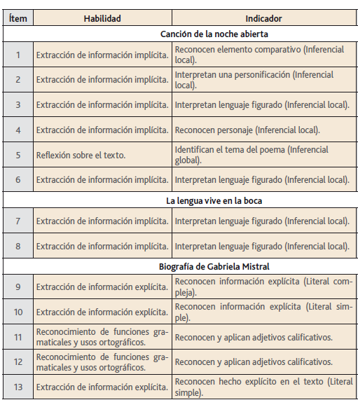
 | Posterior a la corrección de la prueba ; su análisis debe considerar como referente la tabla de especificaciones, en los ítemes cada uno de sus estudiantes deben tener como mínimo el 50%. Si sus estudiantes no cumplen con este mínimo, esta información le daría señales que requieren de un fuerte reforzamiento en este eje

Pregunta | HABILIDAD |  | INDICADORES |  |  |  | Logro
 |  |  |  |  |  |  | 2%
 |  |  |  |  |  |  | 2%
 |  |  |  |  |  |  | 2%
 |  |  |  |  |  |  | 2%
 |  |  |  |  |  |  | 2%
 |  |  |  |  |  |  | 2%

 |  |  |  |  |  |  | 2%
 |  |  |  |  |  |  | 2%

 |  |  |  |  |  |  | 2%
 |  |  |  |  |  |  | 2%
 |  |  |  |  |  |  | 2%
 |  |  |  |  |  |  | 2%
 |  |  |  |  |  |  | 2%
 |  |  |  |  |  |  | 2%
 |  |  |  |  |  |  | 2%
16 | Escritura |  | Escribir un Cuento según lo solicitado |  |  |  | 2%

 | Le pedimos que se centre en aquellas preguntas que están bajo el promedio del curso y trabaje aquellas habilidades que se indican en la tabla.

